Sheet1
ادارة مكتب المشاريع

Project ID | اسم المشروع | الجهة المستفيدة | حالة المشروع | مستوى التقدم
P-00001 | مشروع توريد معدات وادوات وقطع غيار لوحدة المعامل والقاعات | إدارة الصيانة والدعم الفني | لجنة فحص العروض | 0%
P-00002 | مشروع توريد رخص موزع الاحمال | إدارة البنية التحتية | مؤجل | 0%
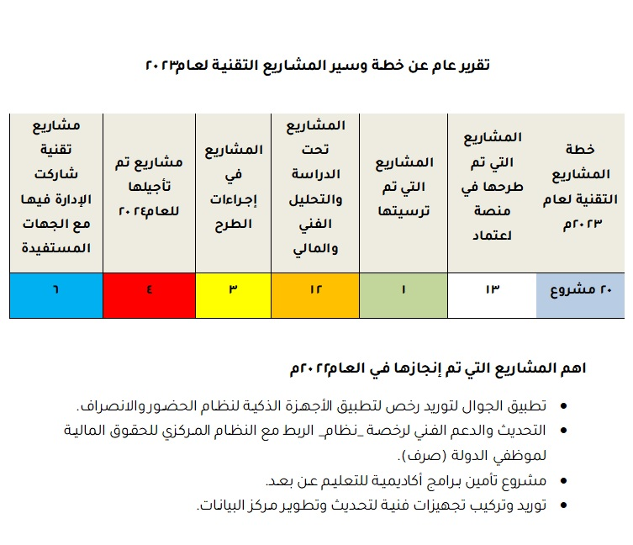
P-00003 | مشروع تطويرنظام حاضر والتطبيق | إدارة دعم الأنظمة | لجنة فحص العروض | 0%
P-00004 | مشروع تطوير وتحديث نظام الربط لتحويل الحقوق المالية لمنسوبي الجامعة (صرف) | إدارة دعم الأنظمة | لجنة فحص العروض | 0%
P-00005 | مشروع تطوير النظام الطبي للخدمات الطبية في الجامعة | إدارة دعم الأنظمة | لجنة فحص العروض | 0%
P-00006 | مشروع تامين اجهزة موزعات الشبكة بمباني الجامعة | إدارة البنية التحتية | لجنة فحص العروض | 0%
P-00007 | مشروع تأمين مستهلكات تقنية لتمديد الشبكات | إدارة البنية التحتية | لجنة فحص العروض | 0%
P-00008 | مشروع تأمين رخص أنظمة الجدار الناري | إدارة البنية التحتية | لجنة فحص العروض | 0%
P-00009 | مشروع تأمين رخص أدوات تقنية | تقنية المعلومات | لجنة فحص العروض | 0%
P-00010 | مشروع تأمين أجهزة نقاط توزيع شبكية لاسلكية | إدارة البنية التحتية | لجنة فحص العروض | 0%
P-00011 | مشروع صيانة الات التصوير والالات المدمجة والفاكسات بمباني جامعة طيبة | إدارة الصيانة والدعم الفني | لجنة فحص العروض | 0%
P-00012 | توريد وتركيب خوادم لمركز البيانات | إدارة البنية التحتية | لجنة فحص العروض | 0%
P-00013 | تطوير عمليات الربط بالمنصات الوطنية ورفع جودة البيانات (التزام) | إدارة دعم الأنظمة | لجنة فحص العروض | 0%
P-00014 | تأمين أداة تحليل البيانات لنظام بلاك بورد Blackboard analytics | إدارة البنية التحتية | لجنة فحص العروض | 0%
P-00015 | مشروع تأمين دوائر الاتصال بالجامعة وفروعه | إدارة البنية التحتية | لجنة دراسة العروض | 0%
P-00016 | تطوير البوابة الالكترونية لجامعة طيبة | إدارة دعم الأنظمة | قبل الطرح | 0%
P-00017 | نظام إدارة مكتب المشاريع EPM | مكتب إدارة المشاريع | قبل الطرح | 0%
P-00018 | توريد وتركيب نقاط شبكة بكلية الهندسة بينبع | إدارة البنية التحتية | قبل الطرح | 0%
P-00019 | تأمين أجهزة سيسكو وادارة الهواتف الشبكية | إدارة البنية التحتية | مؤجل | 0%
P-00020 | مشروع تطوير وتحديث نظام الاتصالات الإدارية (راسل) | إدارة دعم الأنظمة | التنفيذ | 40%
P-00021 | مشروع تأمين دوائر رقمية للجامعة وفروعها. | إدارة البنية التحتية | التنفيذ | 100%
 |  |  |  | 7%

